상품제안서
에코라이프 노르딕 프린트 바캉스 수영 비치타올(70*150) | 상품코드: F27451

 |  |  |  |  |  |  | 02-412-0044 | www.easy1.co.kr
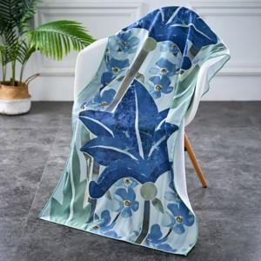

【상세/제작정보】 | 스티커 제작및 부착 비용 별도 문의.

【인쇄/포장옵션】 | / 포장불가능

【공급단가】 | 수량 | 130~ | 260~ | 500~ | 1,000~ | 3,000~
*VAT별도 | 단가 | 4,560원 | 4,480원 | 4,370원 | 4,290원 | 4,180원

【상품 URL】 | https://dev.easy1.co.kr:443/src/goods_detail.php?gdno=27451

